Tabelle1
Bewertungsbogen LEADER- Entscheidungsgremium – NEU 2021 (gültig ab 24.03.2021)

Datum:

Projekt:
Projektträger:
Das Projekt trägt zu folgenden Outputs bei:
AF 1, Output xxx
AF 1, xxx
AF 1, Output xxxx

Fördersätze
Ein Projekt kann maximal 24 Punkte erhalten. Um als förderwürdig anerkannt zu werden, muss es zumindest 12 Punkte erhalten. Je nach Projekttyp werden unterschiedliche Fördersätze (40% - 80%) vergeben. Bei Kooperationsprojekten und Projekten ohne Investment (in den unten genannten Bereichen) sind zusätzlich zum Basis-Fördersatz bei Erfüllung von Zusatzkriterien entsprechende Zuschläge möglich, sodass bei diesen Projekttypen ein Fördersatz von bis zu 80% erreicht werden kann. Dabei werden pro erfülltem Zusatzkriterium 5%-Punkte zum Basis-Fördersatz addiert, wobei max. 2 x 5%-Punkte zusätzlich pro Projekt vergeben werden können. Bei der Festsetzung der Fördersätze wurde der Gleichheitsgrundsatz berücksichtigt.
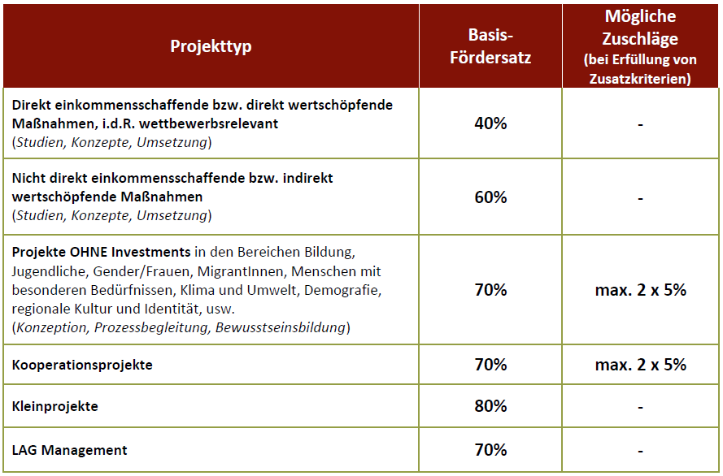

Allgemeine Bewertungskriterien |  |  |  | Erreichte Pkte
Trägt das Projekt zur Erfüllung der Outputs aus der Lokalen Entwicklungsstrategie bei? (MUSS-Kriterium) | zu einem | zu zwei | zu mehr als zwei
 | 1 | 2 | 3
Kooperation: Handelt es sich um ein Projekt, das durch gleichrangige Zusammenarbeit mehrerer Betriebe/ Partner/Gemeinden/Regionen zu Stande kommt? | Nein | Ja
 | 0 | 2
Welche Reichweite hat das Projekt? (wer hat einen direkten Nutzen, Unterstützung durch das Projekt?) | 1 Gemeinde | 2-4 Gemeinden | 5-13 Gemeinden
 | 0 | 1 | 2
Werden durch das Projekt Arbeitsplätze indirekt oder direkt gesichert bzw. geschaffen? | Nein | Ja, indirekt | Ja, direkt
 | 0 | 1 | 2
Wirkt sich das Projekt positiv auf die Gleichstellung von Frau und Mann aus? | Nein | Ja, indirekt | Ja, direkt
 | 0 | 1 | 2
Wirkt sich die Projektumsetzung positiv auf die Entwicklung von Familien aus? | Nein | Ja, indirekt | Ja, direkt
 | 0 | 1 | 2
Fördert die Projektumsetzung die Chancen der Jugendlichen in der Region? | Nein | Ja, indirekt | Ja, direkt
 | 0 | 1 | 2
Sind direkte oder indirekte Effekte auf die Steigerung der regionalen Wertschöpfung durch die Projektumsetzung zu erwarten? | Nein | Ja, indirekt | Ja, direkt
 | 0 | 1 | 2
Sind direkte oder indirekte positive Effekte zum Schutz des Klimas und der Umwelt, Sicherung der regionalen Ressourcen und kulturellen Erbes zu erwarten? | Nein | Ja, indirekt | Ja, direkt
 | 0 | 1 | 2
Ist das Projekt innovativ? (Neues Produkt, neue Dienstleistung, neuer Prozess, neue Technologie, etc.) | Nein | Ja | Projekt hat Modellcharakter
 | 0 | 1 | 2
Hat das Projekt über die Projektlaufzeit hinaus eine Wirkung? | Effekt während Projektlaufzeit | länger anhaltender Effekt | dauerhaft bleibender Effekt
 | 1 | 2 | 3
GESAMTPUNKTE |  |  |  | 0
Mindest erforderliche Punkte: 12

Zusatzkriterien |  |  |  | Erfüllt
Gültig nur für Kooperationsprojekte und Projekte ohne Investments in den Bereichen Bildung, Jugendliche, Gender/Frauen, MigrantInnen, Menschen mit besonderen Bedürfnissen, Klima und Umwelt, Demographie, regionale Kultur und Identität, usw. ; Maximal erreichbare Zusatz-Prozentpunkte: 2x 5%-Punkte je Projekt
Das Projekt unterstützt die Erlangung von Soft-Skills |  | Nein | Ja
 |  | 0 | 5%
Das Projekt hat nachweislich einen gemeinnützigen Zweck |  | Nein | Ja
 |  | 0 | 5%
Das Projekt trägt nachweislich zum Natur- und Umweltschutz bei |  | Nein | Ja
 |  | 0 | 5%
GESAMT ZUSATZ-PROZENTPUNKTE |  |  |  | %

